REGISTRO NACIONAL EXP DE CAFÉ
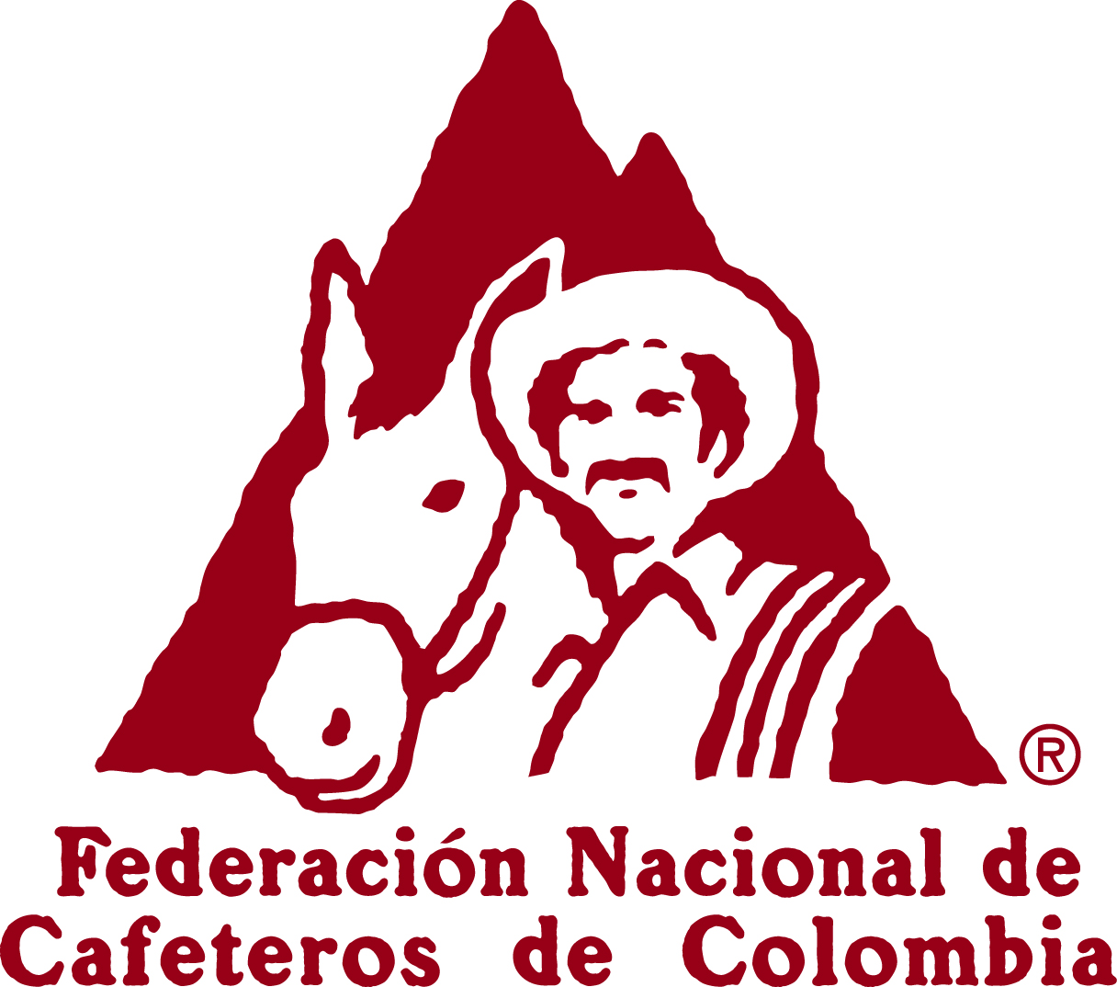

 | FEDERACIÓN NACIONAL DE CAFETEROS DE COLOMBIA
 | REGISTRO NACIONAL DE EXPORTADORES DE CAFÉ

FECHA DE LA SOLICITUD |  |  | INSCRIPCIÓN | RENOVACIÓN | MODIFICACIÓN DEL REGISTRO |  | CÓD EXPORTADOR:

INFORMACIÓN GENERAL DEL EXPORTADOR
NOMBRE O RAZÓN SOCIAL |  | NIT O CEDULA |  | DIRECCIÓN |  | TELÉFONO | CIUDAD/DEPARTAMENTO

REPRESENTANTE LEGAL |  | No DE IDENTIFICACIÓN |  | DIRECCIÓN REPPRESENTANTE LEGAL |  |  | TELÉFONO REPR/ LEGAL

CORREO ELECTRÓNICO |  | CAMARA DE COMERICO DE: |  | MATRICULA MERCANTIL No: |  | PERSONA
 |  |  |  |  |  | NATURAL | JURIDICA
COMPOSICION DEL CAPITAL
 |  |  |  |  | USUARIO ZONA FRANCA
COMERCIALIZADORA INTERNACIONAL |  |  |  | CÓDIGO CIIU
ACTIVIDAD ECONOMICA U OBJETO SOCIAL DE LA EMPRESA

INFORMACIÓN FINANCIERA ( a 31 de diciembre del año inmediatamente anterior en $ 000)
TOTAL ACTIVO |  |  |  | VENTAS TOTALES

PATRIMONIO |  |  |  | UTILIDAD NETA

INFORMACIÓN EXPORTACIONES DE CAFÉ A 31 DE DICIEMBRE DEL AÑO ANTERIOR O PROYECCIÓN DE VOLUMEN A EXPORTAR
SUBPARTIDA ARANCELARIA | NOMBRE Y DESCRIPCIÓN DEL PRODUCTO |  |  | UNIDAD COMERCIAL DE MEDIDA | CANTIDAD PRODUCIDA (SI ES PRODUCTOR) | CANTIDAD A EXPORTAR
 |  |  |  |  |  | 1 er Año | 2do Año

REFERENCIAS
BANCARIAS |  |  |  | COMERCIALES
1. |  |  |  | 1.
2. |  |  |  | 2.

Nombre, localización y Número de inscripción ante la FEDERACIÓN NACIONAL DE CAFETEROS DE COLOMBIA de la Industria Tostadora , Trilladora o Fabrica de Soluble donde se pretenda procesar el café para la exportacion.

NOMBRE DE LA TRILLADORA/TOSTADORA O FABRICA DE SOLUBLE |  |  | DIRECCIÓN DE LA TRILLADORA/TOSTADORA O FABRICA DE SOLUBLE |  |  | NÚMERO DE INSCRIPCIÓN DE LA TRILLADORA/TOSTADORA O FABRICA DE SOLUBLE

NOMBRE, CEDULA Y FIRMA DEL SOLICITANTE |  |  |  | FECHA, FIRMA Y SELLO DE LA SECRETARÍA GENERAL FEDERACIÓN NACIONAL DE CAFETEROS

IMPORTANTE: ENVIE EL ORIGINAL DE ESTE FORMULARIO CON DESTINO A LA SECRETARIA GENERAL Y ANEXAR LA DOCUMENTACIÓN COMPLETA QUE RELACIONA LA RESOLUCIÓN 01 DEL 28 DE JULIO DE 2009 Y 01 DEL 15 DE MARZO DE 2012 SEGÚN CORESPONDA. LA FEDERACION NACIONAL DE CAFETEROS DE COLOMBIA SE RESERVA EL DERECHO DE VERIFICAR LA INFORMACIÓN SUMINISTRADA.

